Kriterier for risiko
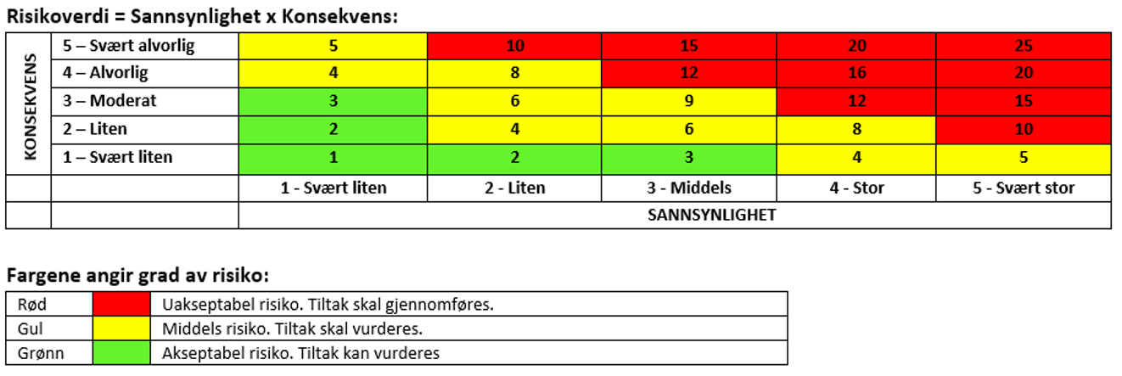
SANNSYNLIGHET vurderes etter følgende kriterier:

 | (fysisk hendelse) | (psykisk)
Svært lite sannsynlig (1) | En gang pr. 50 år eller sjeldnere. | Ingen tilfeller.
Lite sannsynlig (2) | En gang pr. 10 år eller sjeldnere. | Et enkelt tilfelle.
Sannsynlig (3) | En gang pr. år eller sjeldnere. | Enkelttilfeller.
Ganske sannsynlig (4) | En gang pr. måned eller sjeldnere. | Periodevis.
Svært sannsynlig (5) | Daglig - hver uke. | Kontinuerlig.

KONSEKVENS vurderes etter følgende kriterier:

 | K O N S E K V E N S - O M R Å D E R
 | Helse | Materielle verdier
Svært liten (1) | Mindre skade som krever enkel behandling. Kort restitusjonstid. | Drifts- eller aktivitetsstans < 1 dag.
Liten (2) | Skade som krever medisinsk behandling. Kort restitusjonstid. | Drifts- eller aktivitetsstans < 1 uke.
Moderat (3) | Alvorlig skade som krever medisinsk behandling. Lang restitusjonstid. | Drifts- eller aktivitetsstans < 1 måned.
Alvorlig (4) | Alvorlig skade som krever medisinsk behandling. Mulig uførhet/varig nedsatt funksjonsevne. | Driftsstans > 1/2 år. Aktivitetsstans i opptil 1 år.
Svært alvorlig (5) | Død eller uførhet/varig nedsatt funksjonsevne. | Drifts- eller aktivitetsstans < 1 år.

